Maquettes
Maquette des interfaces graphiques
Maquette graphique représentant les pages-écrans du logiciel prévu. Cela permet d'identifier des ensembles fonctionnels de widget, offert à l'utilisateur.
Regroupement conceptuel, plutôt qu'agencement esthétique, pour l'instant. On parle donc d'ERGONOMIE du logiciel

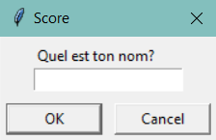
Interface |  |  |  | Prompt highscore
 |  |  | Temps:
 |  |  | 0
 |  | Temps record:
 |  |  | 0
 | ___ t'as survécu X secondes, bel essai!

 |  |  |  | Prompt reset
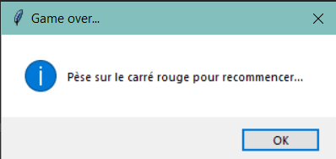

 |  | (INSTRUCTIONS)

 |  | Meilleur score

